List1
Rozsah úklidových prací v budovách Městského úřadu Nový Jičín |  |  |  |  |  |  | Příloha číslo 2

Účel místnosti | Budova Radnice + Dobrovského spisovny |  | Budova Divadelní 1 |  | Budova Divadelní 8 |  | Celkem
 | plocha v m2 | počet | plocha v m2 | počet | plocha v m2 | počet | plocha v m2 | počet
kancelář | 1,381.20 | 66 | 1,208.00 | 45 | 720.90 | 39 | 3,310.10 | 150
zasedací místnost, učebna | 220.10 | 3 | 230.60 | 2 | 78.50 | 2 | 529.20 | 7
obřadní síň, aula | 382.10 | 2 | 0.00 | 0 | 0.00 | 0 | 382.10 | 2
sociální zařízení | 120.40 | 8 | 97.10 | 8 | 59.10 | 3 | 276.60 | 19
kuchyňka | 32.40 | 5 | 81.72 | 6 | 49.40 | 3 | 163.52 | 14
chodba | 376.10 | 8 | 544.18 | 8 | 248.50 | 7 | 1,168.78 | 23
schody | 125.20 | 6 | 82.60 | 4 | 52.30 | 3 | 260.10 | 13
spisovna | 300.20 | 10 | 61.50 | 3 | 94.30 | 10 | 456.00 | 23
sklad | 41.50 | 4 | 0.00 | 0 | 0.00 | 0 | 41.50 | 4
technická místnost | 17.20 | 2 | 23.39 | 2 | 0.00 | 0 | 40.59 | 4
výtah | 1.70 | 1 | 1.90 | 1 | 0.00 | 0 | 3.60 | 2
šatna | 0.00 | 0 | 0.00 | 0 | 62.00 | 3 | 62.00 | 3
posilovna | 0.00 | 0 | 0.00 | 0 | 54.30 | 1 | 54.30 | 1
Celkem | 2,998.10 | 115 | 2,330.99 | 79 | 1,419.30 | 71 | 6,748.39 | x

UPŘESNĚNÍ PRO NACENĚNÍ BĚŽNÉHO ÚKLIDU
Počet dveří :408 kusů o výměře 1550,36 m2

Umytí prosklených částí vstupních prostor do budov MěÚ
Budova Radnice: 62,5 m2
Budova Divadelní 1: 43,6 m2
Budova Divadelní 8: 10,55 m2

V případě metráže prosklených částí vstupních prostor do budov MěÚ a Radnice se jedná o mycí plochu (oboustranné mytí)
nikoli o plochu stavebního otvoru jako u oken.

UPŘESNĚNÍ PRO NACENĚNÍ GENERÁLNÍHO ÚKLIDU
Výměra a typy oken (rozměry otvorů pro okenní výplně):
Budova Radnice: 153 ks kastlových dvojitých oken dřevěných o výměře 2239,74 m2 z toho 221,36 m2 vitráží,
46 ks dřevěných jednoduchých oken o výměře 130,81 m2, z toho 44,88 m2 vitráží,
21 ks střešních oken o výměře 34,96 m2, 13 ks plastových oken o výměře 33,36 m2
Budova Divadelní 1: 84 ks plastových oken o výměře 508,13 m2, 46 ks střešních oken o výměře 80,71 m2
Budova Divadelní 8: 78 ks plastových oken o výměře 377,03 m2
Budova Dobrovského 1 (spisovny): 7 ks kovových oken o výměře 1,75 m2

Výměra vertikální a horizontálních žaluzií:
Výměra vertikálních žaluzií v budovách MěÚ: 154 m2
Výměra horizontálních žaluzií v budovách MěÚ: 497 m2

Počet otopných těles: 364 kusů

Umytí prosklených částí vstupních prostor do budovy radnice
Budova Radnice: 62,5 m2

Strojní čištění podlah chodeb.
Po strojním umytí uvedených ploch chodeb se požaduje nanášení dvou vrstev ochranného polymerního vosku.
PVC o výměře 497,80 m2.
Jedná se o běžnou údržbu podlahové krytin bez speciálních požadavků kladených ze strany výrobce.

UPŘESNĚNÍ PRO NACENĚNÍ ÚKLIDU PŘED SLAVNOSTI
Mytí a ošetřování dřevěných podlah
Jedná se o plochu o rozměrech 198,9 m2. Návod na údržbu dřevěných podlah je přílohou této ZD.

Mytí světel a lustrů
Celkový počet svítidel v rámci úklidu před slavností je 94 ks. Z toho jsou 4 lustry se 116 žárovkami.
Ostatních světel je 85% zářivkových a 15% stropních kulatých
Mytí světel a lustrů je požadováno po povrchu bez demontáže.

Úklid venkovních prostor vstupu do budov MěÚ
Budova Radnice: 141 m2
Hlavní vchod: 48 m2
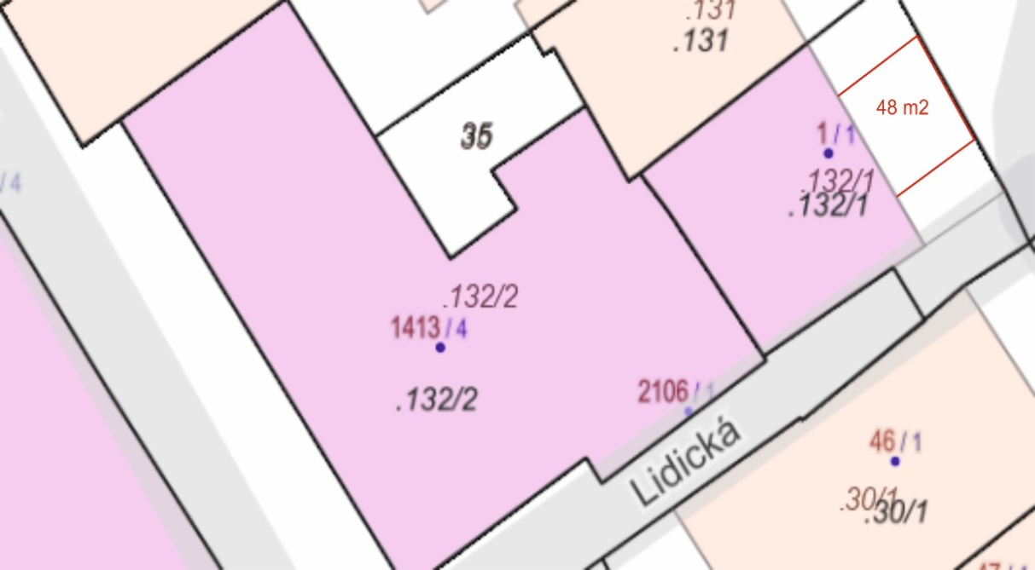

Průchod: 42 m2
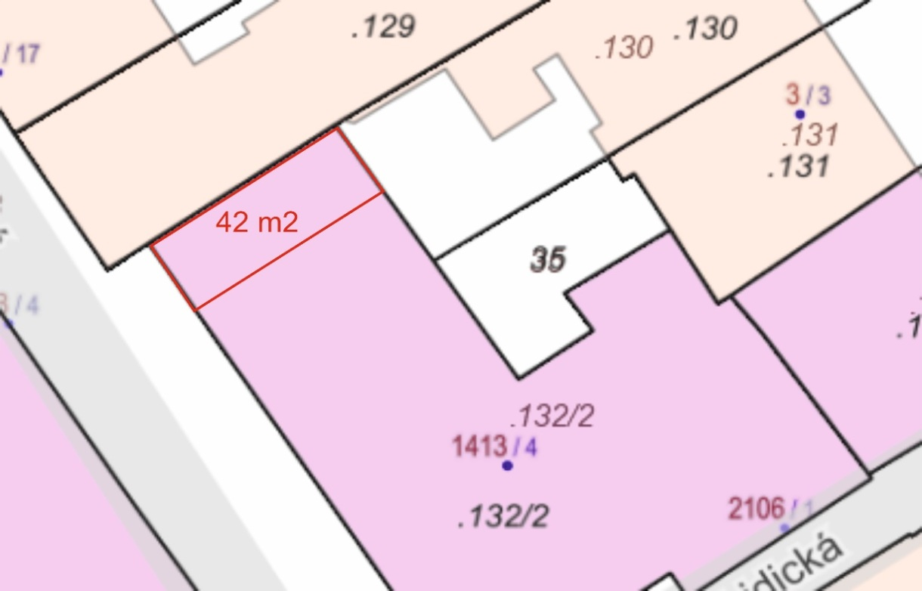

Zadní vchod: 51 m2
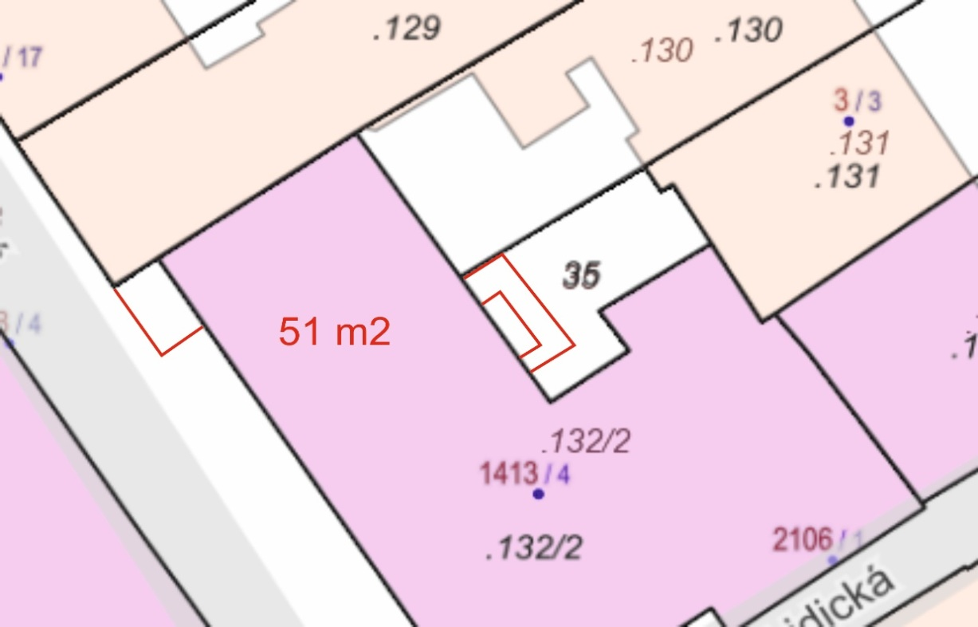

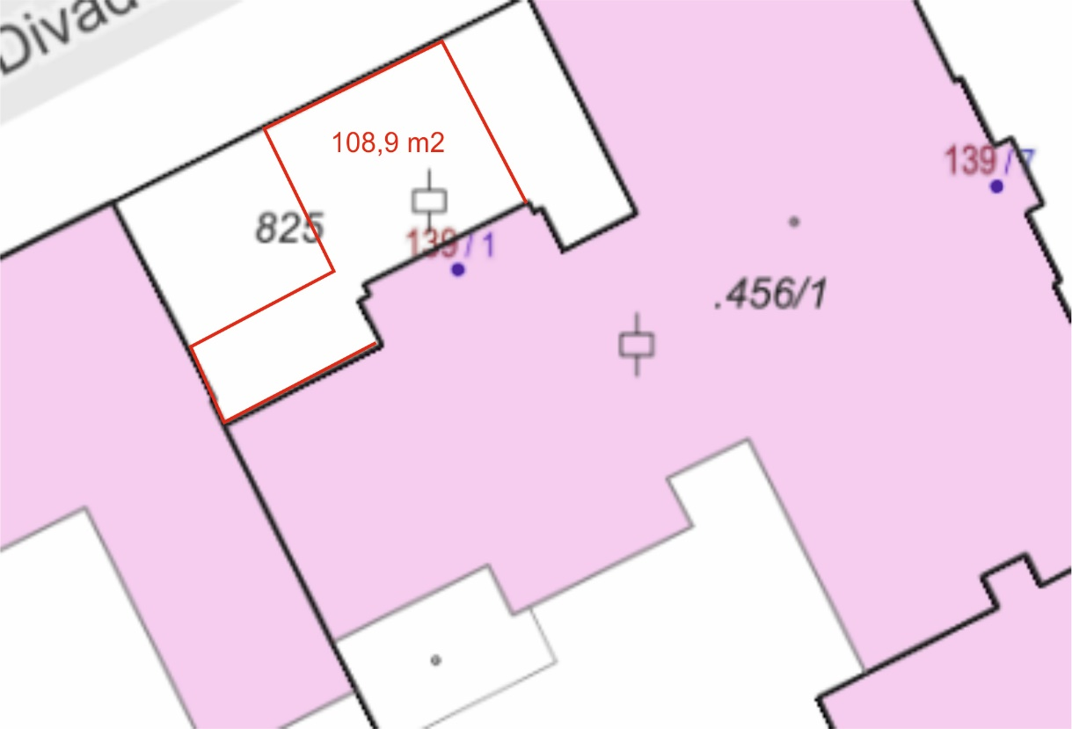
Budova Divadelní 1: 109 m2

